상품제안서
[일우] 맥세이프 무선 충전 + 휴대용 전기 손난로 보조배터리 충전식 5000mAh | 상품코드: F29173

 |  |  |  |  |  |  | 02-412-0044 | www.easy1.co.kr
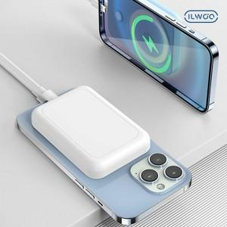

【상세/제작정보】

【인쇄/포장옵션】 | 레이저 / 포장지포장

【공급단가】 | 수량 | 30~ | 100~ | 300~ | 500~ | 1,000~
*VAT별도 | 단가 | 26,400원 | 25,960원 | 25,300원 | 24,860원 | 24,200원

【상품 URL】 | https://dev.easy1.co.kr:443/src/goods_detail.php?gdno=29173

